Vehículos
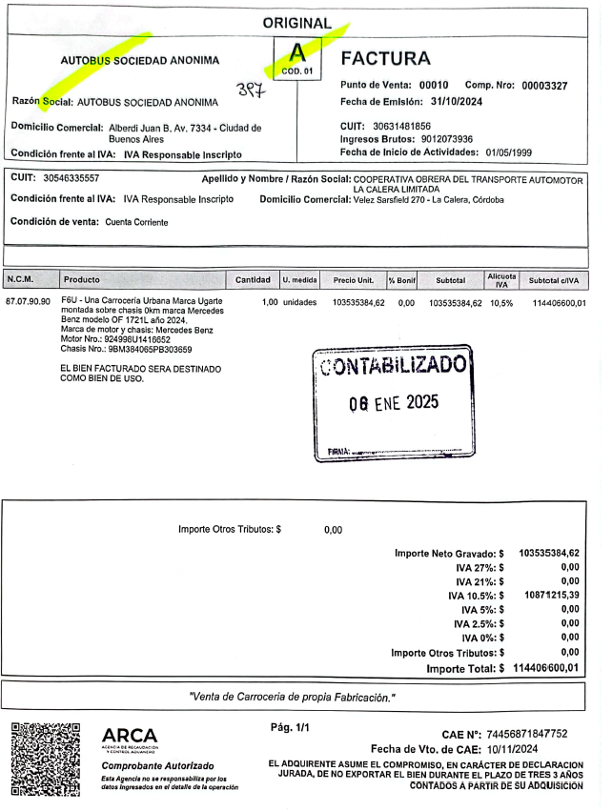
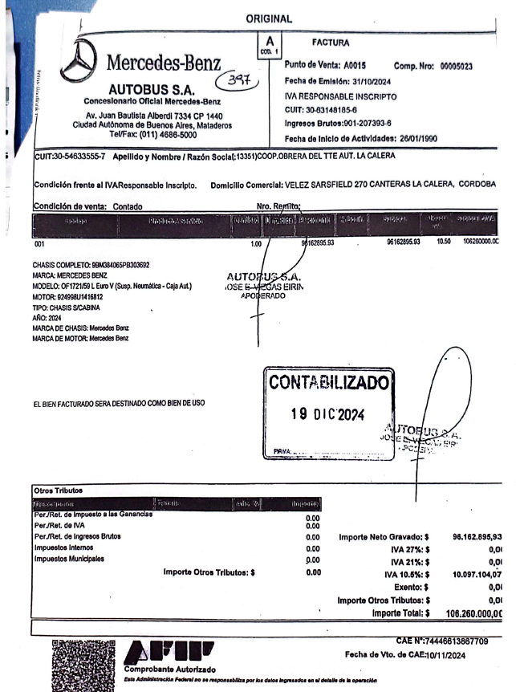
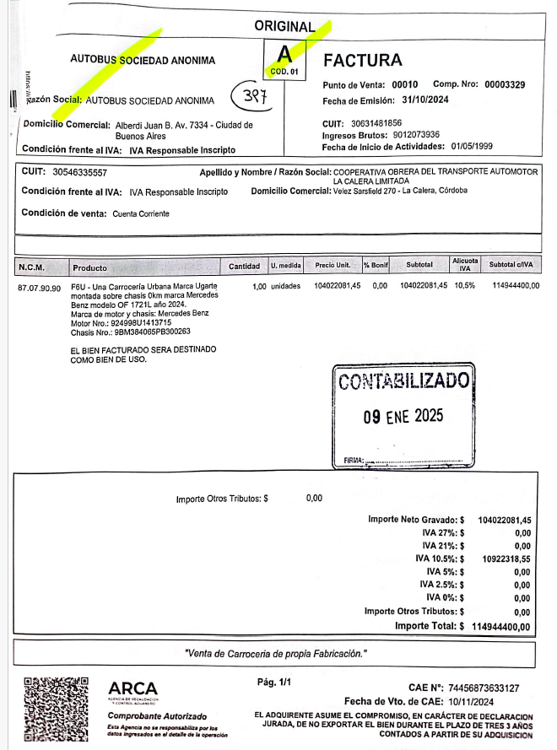
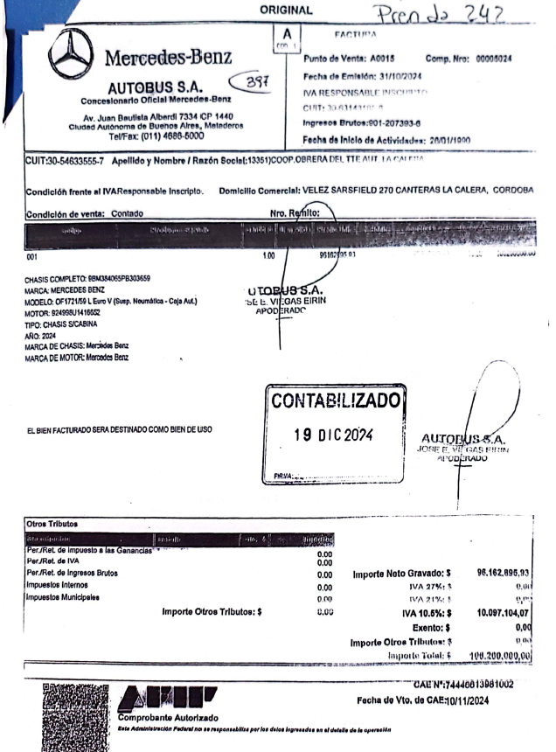
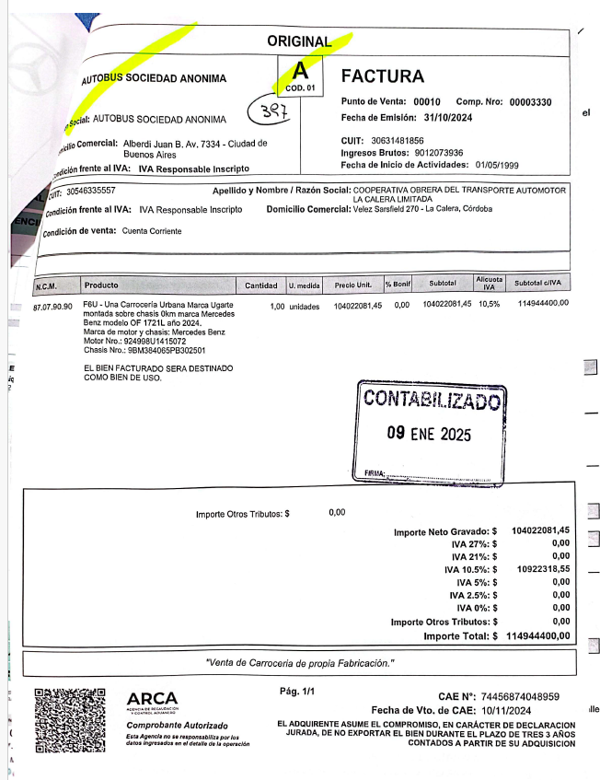
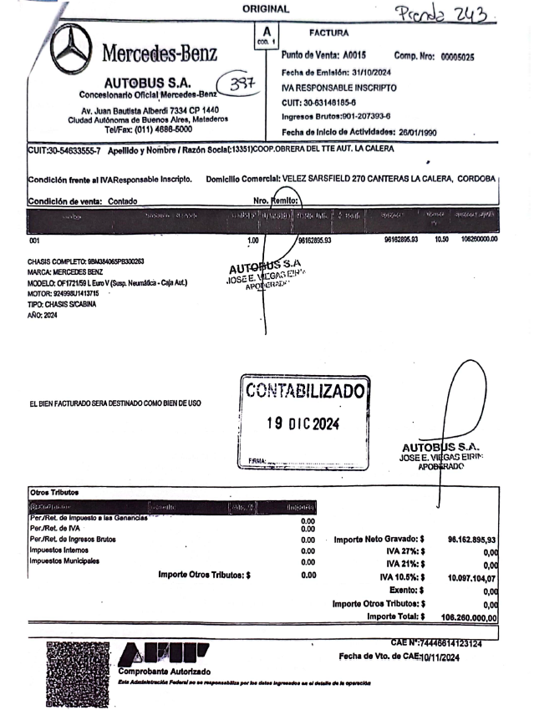
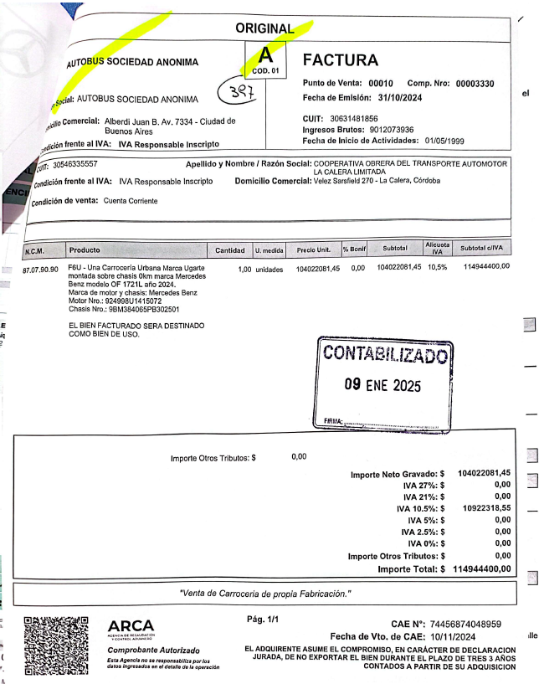
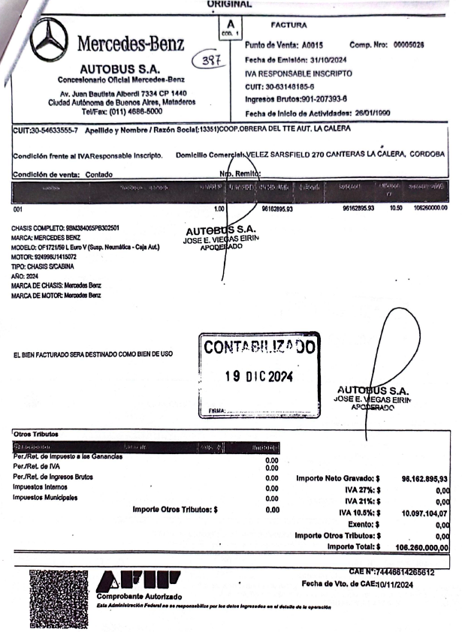
FACTURAS COMPRAS

UNIDAD PEQUEÑA
EMPRESA | SARMIENTO S.R.L. | SOCSA | INTERCORDOBA S.A.
CARROCERIA
CHASIS
COSTO TOTAL |  |  | #REF!

 |  |  |  |  |  | COMPROBANTE
 |  |  |  |  |  | 3330 | 3326 | 3327 | 3329
UNIDAD MEDIANA |  |  |  |  |  | 5025 | 5024 | 5023 | 5026
EMPRESA | SARMIENTO S.R.L. | COOP LA CALERA | INTERCORDOBA S.A. |  |  | COOP LA CALERA | COOP LA CALERA | COOP LA CALERA | COOP LA CALERA
CARROCERIA | 186624434.39 | 78330859.73 |  |  |  | $ 104,022,081.00 | 103535384 | 103535384 | $ 104,022,081.00
CHASIS | 106642533.94 | 90497737.56 |  |  |  | $ 96,102,895.00 | $ 96,102,895.00 | $ 96,102,895.00 | $ 96,102,895.00
COSTO TOTAL | $ 293,266,968.33 | $ 168,828,597.29 | #REF! |  |  | $ 200,124,976.00 | $ 199,638,279.00 | $ 199,638,279.00 | $ 200,124,976.00

 |  |  |  |  |  | Valor Unidad mediana valor promedio | $ 210,270,345.94

UNIDAD GRANDE
EMPRESA | SARMIENTO S.R.L. | SOCSA | INTERCORDOBA S.A.
CARROCERIA
CHASIS
UNIDAD COMPLETA
COSTO TOTAL |  |  | #REF!

 |  | Dolares | $ 1,050
Valor Unidad grande
Valor Unidad mediana | $ 210,270,345.94 | $ 200,257.47
Valor Unidad chica

COCHE MEDIANO

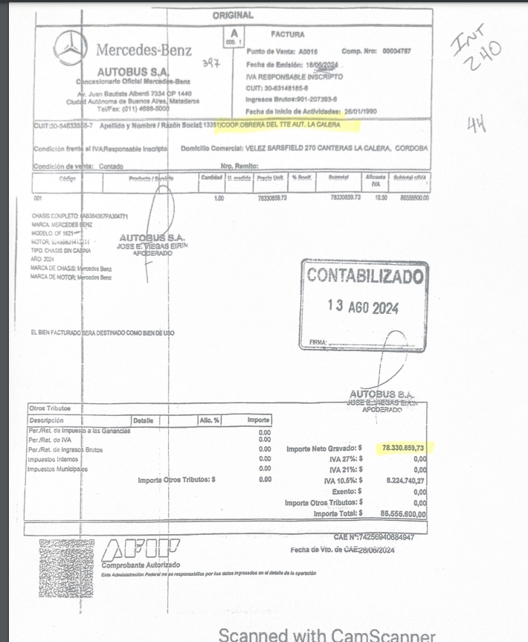

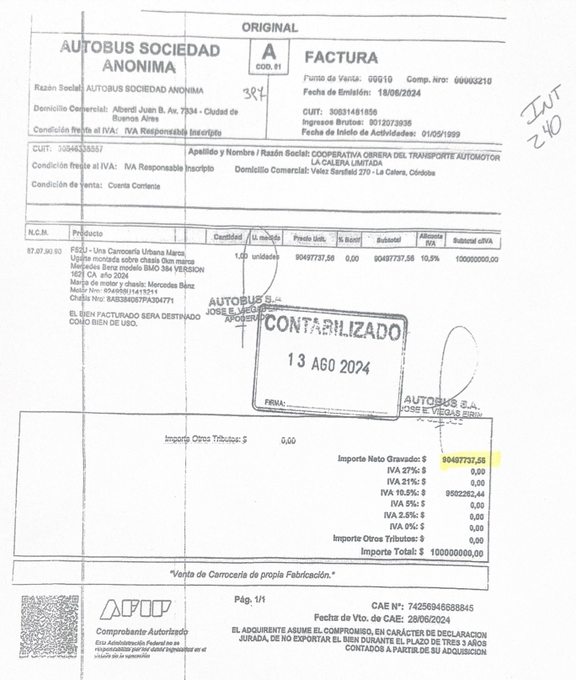

 |  |  |  | 90497737.56

COCHE MEDIANO
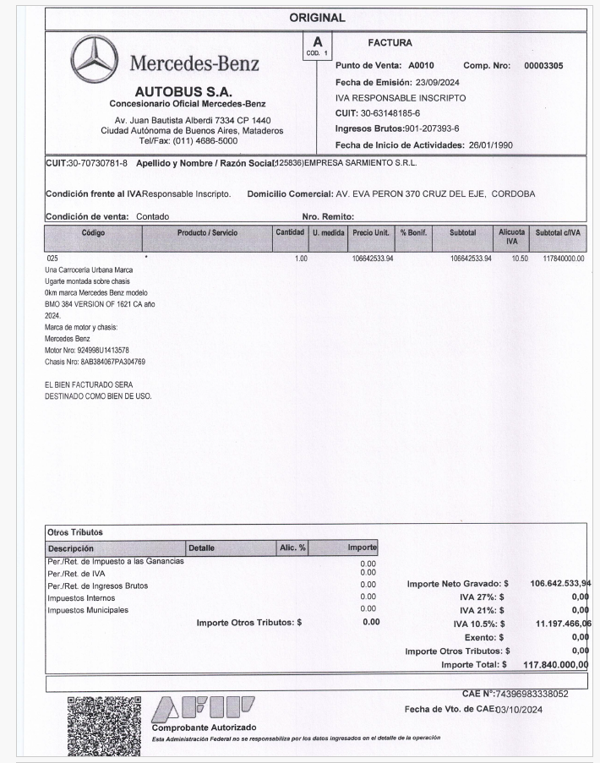
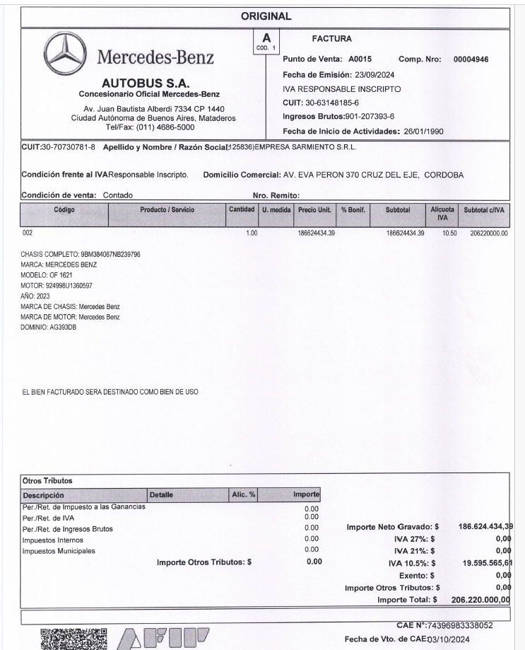

 |  |  |  |  | 106642533.94

